Relatório Fotográfico
 |  | CHECKLIST DE ENTREGA DE OBRA

EDITAL DE CONCESSÃO: | nº 069/96 |  |  | OBJETO DO CONTRATO: | BR-116/RS, entre Camaquã (km 400,500) à Jaguarão (km 661) e BR-392/RS, km 0 (Rio Grande) ao km 199,700 (Santana da Boa Vista)
OBRA PER: | Projeto de Manutenção da Obra de Arte Especial (OAE) sobre o Arroio Grande, localizada no km 481+873 da BR-116/RS. |  |  | ANO: | 27
DATA DO RELATÓRIO : | 2025-10-30 |  |  | DATA DE CONCLUSÃO DA OBRA: | 2025-06-11
latitude: | 31°24'39.63"S |  | longitude: | 52°10'5.68"O

TIPO DE OBRA

 | Vias Marginais |  | OAE |  |  | Acessos |  | Interseções
1. Serviços Preliminares
1.1 | Serviços Preliminares
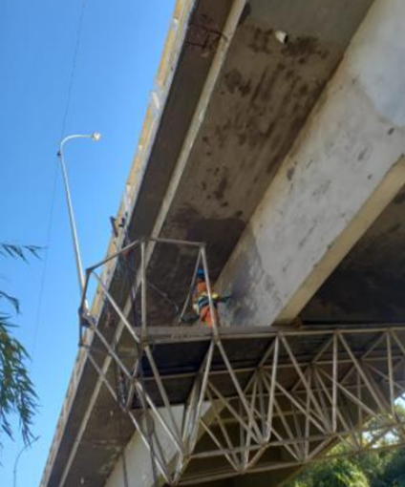 |  | 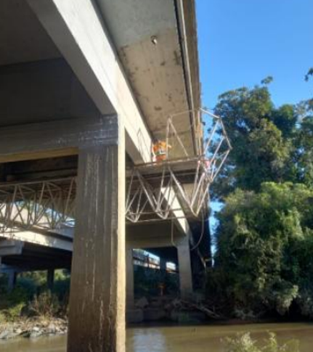
Implantação de plataforma suspensa |  | Hidrojateamento, estuque e pintura
2. Sistemas de Drenagem
2.1 | Drenagem
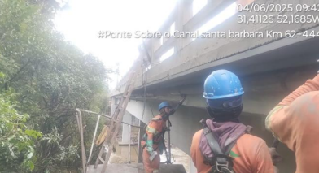
Implantação de pingadeiras
3. Outros
3.1 | Tratamento de concreto
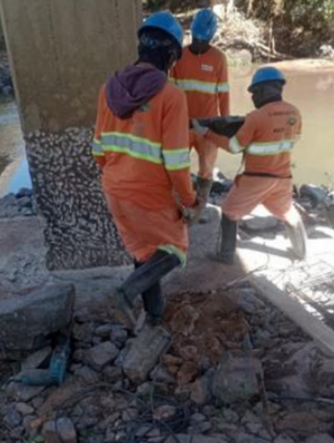 |  | 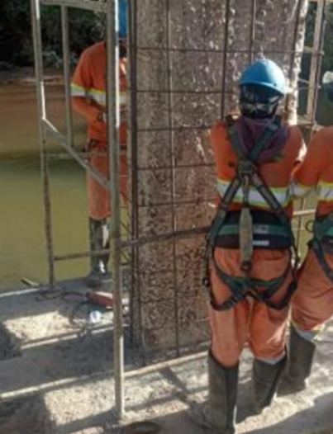 |  | 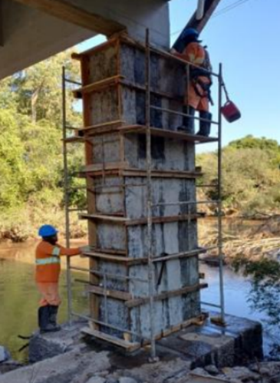 |  |  | 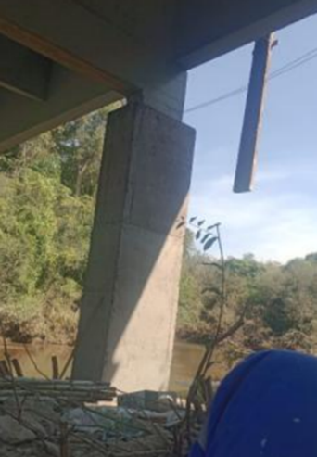
Apicoamento dos pilares |  | Armação para reforço dos pilares |  | Montagem das formas |  |  | Pilar concretado e desformado
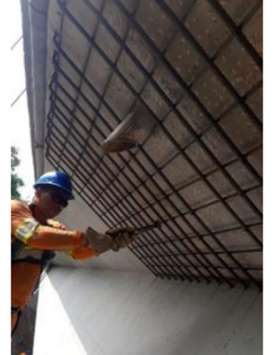 |  | 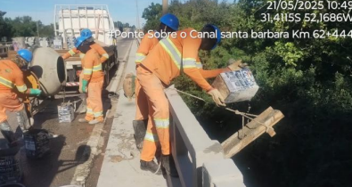 |  | 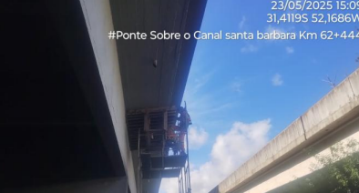 |  |  | 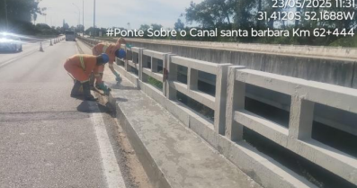
Montagem da armação para reforço dos balanços |  | Concretagem dos reforços dos balanços |  | Pintura dos encontros |  |  | Reparos em guarda corpos
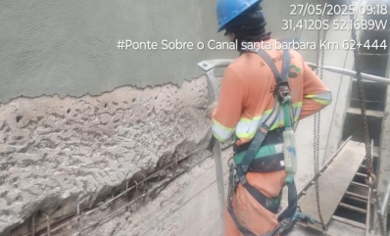 |  | 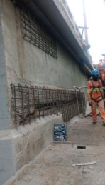 |  | 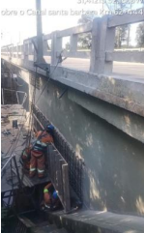 |  |  | 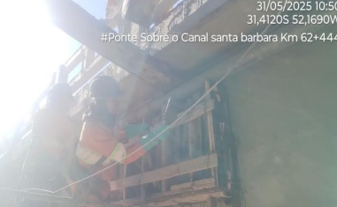
Apicoamento para reforço das alas |  | Armação para o reforço das alas |  | Forma e Armação para o reforço das alas |  |  | Concretagem do reforço da ala
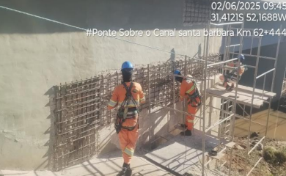 |  | 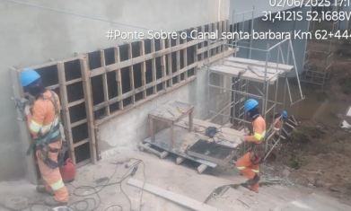 |  | 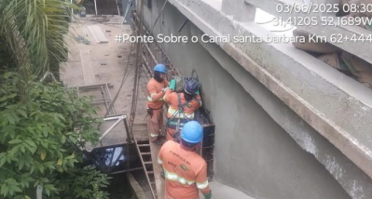
Armação para reforço das alas |  | Forma para reforço das alas |  | Concretagem do reforço da ala |  |  | Concretagem do reforço da ala
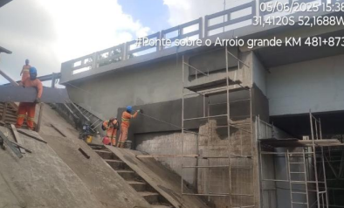 |  | 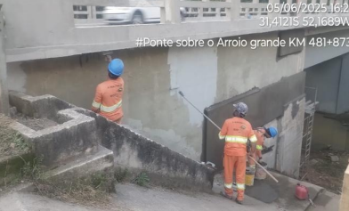 |  | 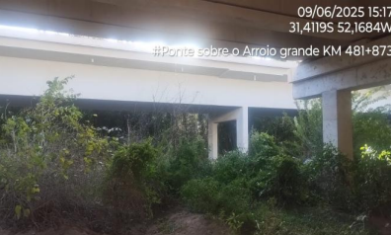 |  |  | 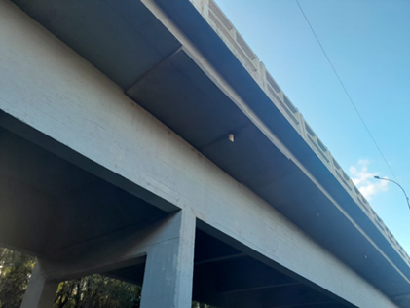
Retoque e acabamento |  | Pintura |  | Serviços finalizados |  |  | Serviços finalizados
OBSERVAÇÕES:

LEGENDA DE STATUS: C: Conforme; NC: Não Conforme; NA: Não Aplicável; SIGLAS: PER: Plano de Exploração da Rodovia

